Frecuencias
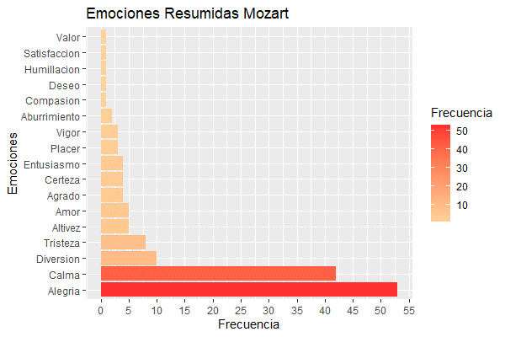
Frecuencia de emociones Mozart |  | Emociones Resumidas Mozart
Aburrimiento | 1 | Aburrimiento | 2
Agradecimiento | 1 | Agrado | 4
Agrado | 1 | Alegría | 53
Alegría | 40 | Altivez | 5
Altanería | 1 | Amor | 5
Amabilidad | 1 | Calma | 42
Amor | 1 | Certeza | 4
Añoranza | 1 | Compasión | 1
Armonía | 2 | Deseo | 1
Bienestar | 1 | Diversión | 10
Calma | 2 | Entusiasmo | 4
Compañía | 1 | Humillación | 1
Decencia | 1 | Placer | 3
Dedicación | 1 | Satisfacción | 1
Descanso | 1 | Tristeza | 8
Diversión | 4 | Valor | 1
Emprendimiento | 1 | Vigor | 3
Energía | 1
Entusiasmo | 2
Equilibrio | 1
Esperanza | 2
Exaltación | 1
Felicidad | 3
Festividad | 1
Finesa | 1
Fortaleza | 1
Fuerza | 1
Gracia | 1
Gusto | 1
Interés | 1
Intranquilidad | 1
Jubilo | 1
Juego | 5
Juguetón | 1
Ligereza | 1
Melancolía | 2
Monotonía | 1
Motivación | 3
Nostalgia | 2
Optimismo | 3
Orden | 3
Organización | 1
Paz | 5
Pedantería | 1
Picardía | 1
Placer | 1
Placidez | 1
Poder | 1
Regocijo | 1
Relajación | 7
Resignación | 1
Resolución | 1
Romanticismo | 1
Satisfacción | 1
Seguridad | 1
Serenidad | 2
Sorpresa | 1
Sosiego | 1
Ternura | 2
Tranquilidad | 14
Tristeza | 3

